Specifications
Calcul du Vent selon EC1

 | Calcul Acrotère
 | Dimensions |  |  | Répartition des zones |  |  | Calcul Auvent
 | b1 | m |  | A | B | A | Dimensions |  |  | Répartition des zones
 | d1 | m |  |  |  |  | b1 | m |  | A | B | A
 | h1 | m |  | h1/h | h1/d1 |  | d1 | m
 | e | m |  |  |  |  | h1 | m |  | h1/h | h1/d1
 |  |  |  |  |  |  | e | m
 | Détermination des Forces Fw /Aref (daN/m2)
 | Cas de charge | Zone | Cp,net |  | Fw/Aref |  | Détermination des Forces Fw /Aref (daN/m2)
 | Descendante + | A |  |  |  | daN/m2 | Cas de charge | Zone | Cp,net |  | Fw/Aref
 |  | B |  |  |  | daN/m2 | Descendante + | A |  |  |  | daN/m2
 | Ascendante - | A |  |  |  | daN/m2 |  | B |  |  |  | daN/m2
 |  | B |  |  |  | daN/m2 | Ascendante - | A |  |  |  | daN/m2
 |  |  |  |  |  |  |  | B |  |  |  | daN/m2
A
B
A
A
A
B
B
A

Dimensionnement
Calcul des portiques avec traverse à ame pleine

 | Données géométriques |  |  | Calcul des sollicitations |  |  | Résultats & Vérifications
 | h |  |  | Sous charge verticale G | Vent W au soulèvement |  | Actions |  | Cas de charge | q (daN/ml | Réactions d'appuis(daN) |  |  |  | Moments (daN.m)
 | l |  |  | A | B |  |  |  |  |  | HA | HE | VA | VE | MB | MC | MD
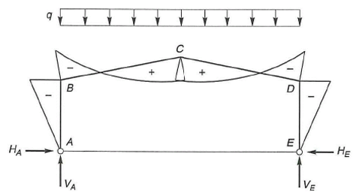
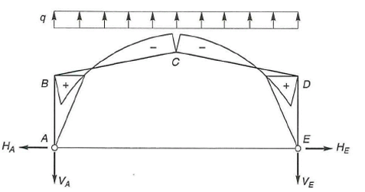
 | e |  |  |  |  |  | Charge permente G |  | A
 | S mc |  |  |  |  |  | Vent 1 Longpan cpi+ | W1 | C
 | Alpha |  |  |  |  |  |  | W2 | D
 | f |  |  |  |  |  |  | W3 | B
 | S |  |  |  |  |  |  | Total
 | k |  |  |  |  |  | Vent 2 Longpan cpi- | W1 | C
 | Charges |  |  | Vent horizontal W –Pression | Vent horizontal W –Succion |  |  | W2 | D
 | G |  |  | C | D |  |  | W3 | B
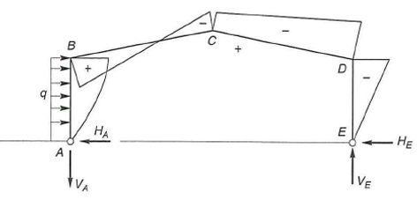
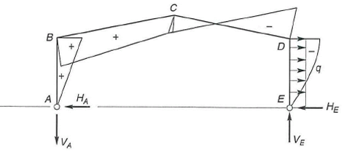
 | W1 :Poteau au vent |  |  |  |  |  |  | Total
 | W2 :Poteau sous le vent |  |  |  |  |  | Vent 3 Pignon cpi+ | W1 | E
 | W3 :Traverse |  |  |  |  |  |  | W2 | D
 | Détermination Poids |  |  |  |  |  |  | W3 | B
 | Au faitage : Traverse | Mc | daN.m |  |  |  |  | Total
 |  | Wel | cm3 | Vent horizontal W –Succion |  |  | Combinaisons des sollicitations
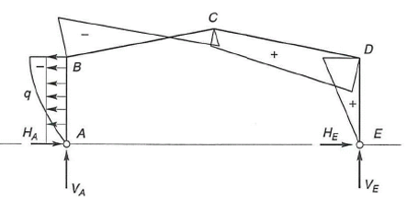
 |  | Section |  | E |  |  | Actions | ɤw=1.5 | G+1.5W |  | Moments (daN.m)
 |  | Poids |  |  |  |  | G |  |  |  | MB | MC
 | aux appuis : Poteau | MB | daN.m
 |  | Wel | cm3 |  |  |  | W
 |  | Section
 |  | Poids |  |  |  | fy

